Спецификация
Номер | Обозначение | Структура спецификации | Единичная величина | КОЛ. | Описание | Миниатюры
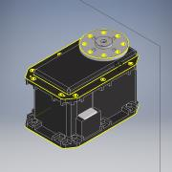
1.5 | MX-64T | Приобретенная | шт. | 1
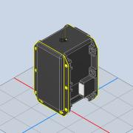
1.5.1 | MX-64T | Приобретенная | шт. | 1
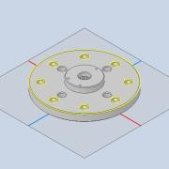
1.5.2 | HN05-N101 | Приобретенная | шт. | 1
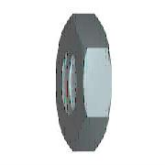
1.6 | ISO 4035 - M5 | Приобретенная | шт. | 6 | Гайки шестигранные низкие (с фаской). Классы A и B

1.7 | ISO 4762 - M5 x 10 | Приобретенная | шт. | 7 | Винт с шестигранным углублением
1.8 | IS 2269 - M2,5 x 10 | Приобретенная | шт. | 16 | Винты с шестигранным углублением
1.9 | BS EN 24 036 - M2.5 | Приобретенная | шт. | 8 | Гайки шестигранные низкие. Класс B (без фаски)
1.10 | ISO 4034 - M5 | Приобретенная | шт. | 4 | Гайки шестигранные. Класс C | 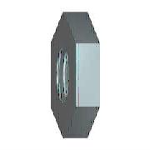 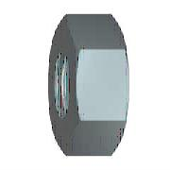
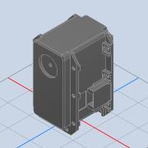
2.2.1 | MX-106T | Приобретенная | шт. | 1
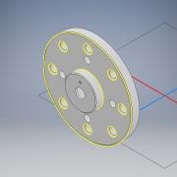
2.2.2 | ROUE MX106T | Приобретенная | шт. | 1
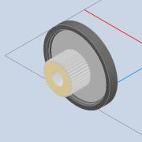
2.2.3 | arbre MX106T | Приобретенная | шт. | 1
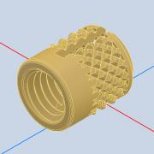
2.2.4 | Insert M3 à encastrer long 5mm | Приобретенная | шт. | 1
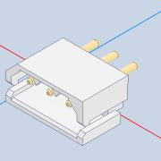
2.2.5 | connecteur dynamixel | Приобретенная | шт. | 2
2.3 | ISO 4035 - M2,5 | Приобретенная | шт. | 8 | Гайки шестигранные низкие (с фаской). Классы A и B
2.5 | ISO 4762 - M2,5 x 8 | Приобретенная | шт. | 8 | Винт с шестигранным углублением
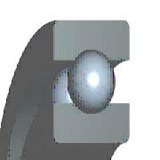
2.6 | SKF 2RS1608-2RS1 | Приобретенная | шт. | 1 | Подшипники шариковые однорядные с глубоким желобом с двумя уплотнениями RS1 SKF
2.8 | ISO 4762 - M2,5 x 12 | Приобретенная | шт. | 1 | Винт с шестигранным углублением
2.9 | ISO 4032 - M5 | Приобретенная | шт. | 4 | Гайки шестигранные. Тип 1. Классы A и B
2.10 | ISO 4762 - M5 x 20 | Приобретенная | шт. | 4 | Винт с шестигранным углублением
2.11 | ISO 4762 - M2,5 x 10 | Приобретенная | шт. | 16 | Винт с шестигранным углублением
3.2.1 | MX-106T | Приобретенная | шт. | 1
3.2.2 | ROUE MX106T | Приобретенная | шт. | 1
3.2.3 | arbre MX106T | Приобретенная | шт. | 1
3.2.4 | Insert M3 à encastrer long 5mm | Приобретенная | шт. | 1
3.2.5 | connecteur dynamixel | Приобретенная | шт. | 2
3.4 | ISO 4762 - M2,5 x 8 | Приобретенная | шт. | 24 | Винт с шестигранным углублением
3.6 | ISO 4762 - M2,5 x 12 | Приобретенная | шт. | 1 | Винт с шестигранным углублением
3.7 | ISO 4035 - M2,5 | Приобретенная | шт. | 8 | Гайки шестигранные низкие (с фаской). Классы A и B
3.8 | BS 3692 - M5 | Приобретенная | шт. | 8 | Гайки шестигранные точные
3.9 | ISO 4762 - M4 x 20 | Приобретенная | шт. | 8 | Винт с шестигранным углублением
4 | ISO 4762 - M4 x 16 | Приобретенная | шт. | 4 | Винт с шестигранным углублением
5.2 | MX-64T | Приобретенная | шт. | 1
5.2.1 | MX-64T | Приобретенная | шт. | 1
5.2.2 | HN05-N101 | Приобретенная | шт. | 1
5.3 | ISO 4035 - M2,5 | Приобретенная | шт. | 8 | Гайки шестигранные низкие (с фаской). Классы A и B
5.4 | ISO 4762 - M2,5 x 12 | Приобретенная | шт. | 4 | Винт с шестигранным углублением
5.5 | ISO 4762 - M2,5 x 25 | Приобретенная | шт. | 2 | Винт с шестигранным углублением
5.7 | ISO 4762 - M2,5 x 10 | Приобретенная | шт. | 4 | Винт с шестигранным углублением
5.9 | ISO 4762 - M2,5 x 6 | Приобретенная | шт. | 8 | Винт с шестигранным углублением
5.10 | ISO 4762 - M2,5 x 16 | Приобретенная | шт. | 2 | Винт с шестигранным углублением
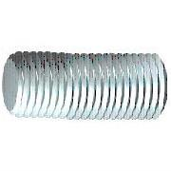
5.11 | DIN 976-1 - M4 x 60 - A | Приобретенная | шт. | 2 | Шпильки с резьбой по всей длине - часть 1: метрическая резьба

5.12 | CNS 4309 - 4,5 A | Приобретенная | шт. | 4 | Шайба конической пружинная
5.13 | AS 1112 - M4 Тип 5 | Приобретенная | шт. | 4 | Гайки шестигранные метрические ISO, включая гайки низкие, корончатые
5.14 | AS 1112 - M4 Тип 10 | Приобретенная | шт. | 4 | Гайки шестигранные метрические ISO, включая гайки низкие, корончатые
5.15 | CSN 02 1143 - M4 x 25 | Приобретенная | шт. | 4 | Винты с шестигранным углублением в головке
6.2 | MX-64T | Приобретенная | шт. | 1 |  | 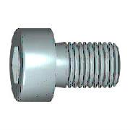
6.2.1 | MX-64T | Приобретенная | шт. | 1
6.2.2 | HN05-N101 | Приобретенная | шт. | 1
6.4 | SKF 2RS1608-2RS1 | Приобретенная | шт. | 1 | Подшипники шариковые однорядные с глубоким желобом с двумя уплотнениями RS1 SKF
6.6 | DIN 912 - M2,5 x 12 | Приобретенная | шт. | 9 | Винт с цилиндрической головкой
6.7 | AS 1112 - M2,5 Тип 5 | Приобретенная | шт. | 24 | Гайки шестигранные метрические ISO, включая гайки низкие, корончатые
6.8 | DIN 912 - M2,5 x 8 | Приобретенная | шт. | 8 | Винт с цилиндрической головкой
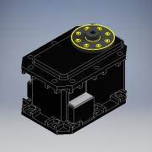
6.9 | MX-28 | Приобретенная | шт. | 1
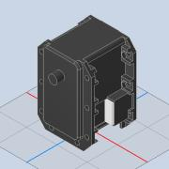
6.9.1 | MX-28T_R | Приобретенная | шт. | 1
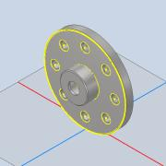
6.9.2 | Disk_driver_MX28 | Приобретенная | шт. | 1
6.10 | DIN 912 - M2,5 x 10 | Приобретенная | шт. | 8 | Винт с цилиндрической головкой
6.12 | DIN 912 - M2 x 6 | Приобретенная | шт. | 7 | Винт с цилиндрической головкой
6.13 | DIN 912 - M2 x 10 | Приобретенная | шт. | 1 | Винт с цилиндрической головкой

